링크스크립터 기반으로 메모리 구조
0x0804 0000
0x2001 0000
.list 파일

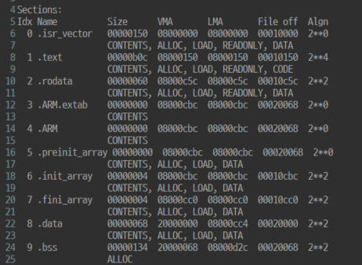

.rodata
VMA : 변수가 할당되는 메모리
LMA : 초기값을 가져오는 메모리
.data의 경우 초기값을 가져와야하기 때문에 flash 영역에서 초기값을 가져옴
0x0800 0c5c
.text
0x0800 0150

.isr_vector
0x0800 0000
0x2000 0000
FLASH
RAM

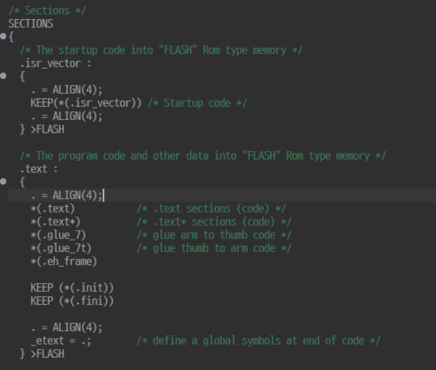
할당 순서는 링크스크립터 파일을 보면 됨
section의 순서대로 flash에 할당됨

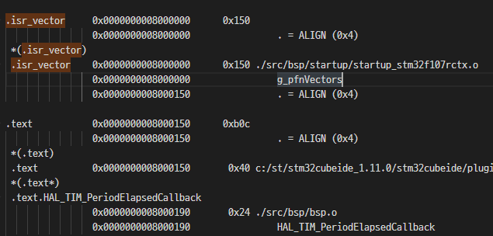
각 section이 어떤 메모리 주소에 할당되어 있는지
알기 위해선 .map 파일을 확인하면됨
시작 주소
크기

